画面説明
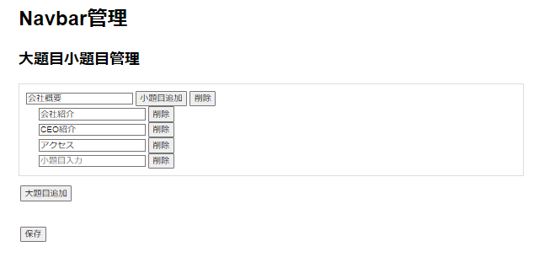 | 遷移された場所 | 画面紹介 | 操作
 | メイン画面 | ナビゲーションメニュー修正する画面 | 大題目、小題目の追加、削除、変更

1

2

3
4
5

6
7

8

9

